記入例
別紙 １-２ |  |  | 年度 | 健康診断申込書
※「法人申込み」または「個人申込み」のどちらかに☑をつけて下さい。
 | ✓ | 法人申込み | （資料送付先の事業所住所と事業所名を入れてください）

 |  | 個人申込み | （資料送付先の自宅住所を入れてください。名称は基本不要ですが、お勤めの方は念の為、事業所名を入れてください）
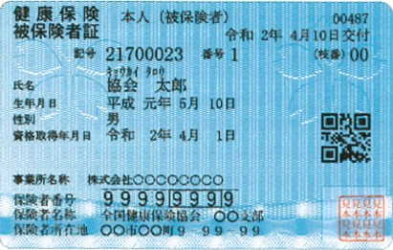
住所・名称 |  | 所在地 | 〒
1
２
 |  | 名 称
 |  | 電話番号
加入健康保険組合 |  | 保険者番号 | 保険証に記載の８ケタの数字をご記入ください。
 |  | 名 称 | 保険証に記載の名称をご記入ください。
２

医療機関 記入欄 | フリガナ 氏名 |  | 保険証記号 保険証番号 | 本人 ・ 家族 | 性別 | 生年月日 | ご希望の施設に〇を してください | 希望する健診 | 希望するオプション検査 | 希望月日 | 備考

1
 | キョウカイ タロウ |  | 21700023 | 本人 | 男 | 1989年 5月 10日 | すこや館（矢巾） | 一般健診 | 胸部CT、腹部超音波検査 | 4/2、9、16 | 金曜日希望
 | 協会 太郎 |  | 1 |  |  |  | けん館（西仙北）
 | キョウカイ ハナコ |  | 21700023 | 家族 | 女 | 1989年 12月 1日 | すこや館（矢巾） | 定期健診 | 子宮頸がん | 4/20
 | 協会 花子 |  | 1 |  |  |  | けん館（西仙北）
記入例
 |  |  |  |  |  | 年 月 日 | すこや館（矢巾）
 |  |  |  |  |  |  | けん館（西仙北）
 |  |  |  |  |  | 年 月 日 | すこや館（矢巾）
 |  |  |  |  |  |  | けん館（西仙北）
 |  |  |  |  |  | 年 月 日 | すこや館（矢巾）
 |  |  |  |  |  |  | けん館（西仙北）

